No.1
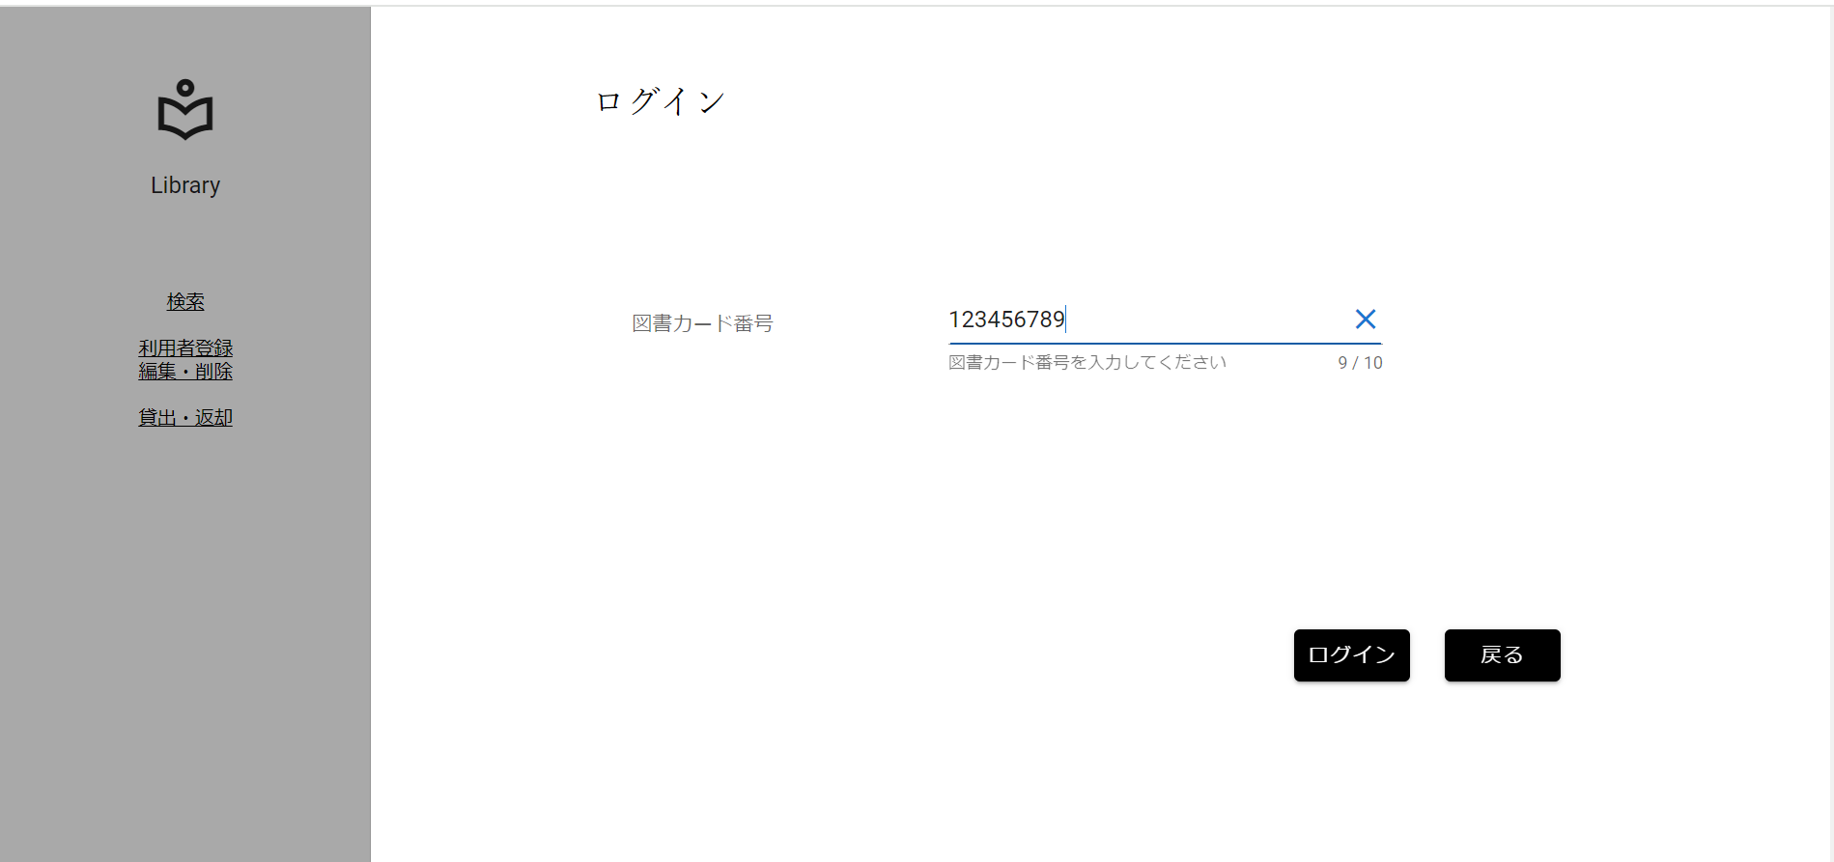
分岐網羅チェック
入力形式チェック(桁数)[9桁]

 | ▼入力直前のログイン画面
 | ※入力フォームに文字が入力されていない状態
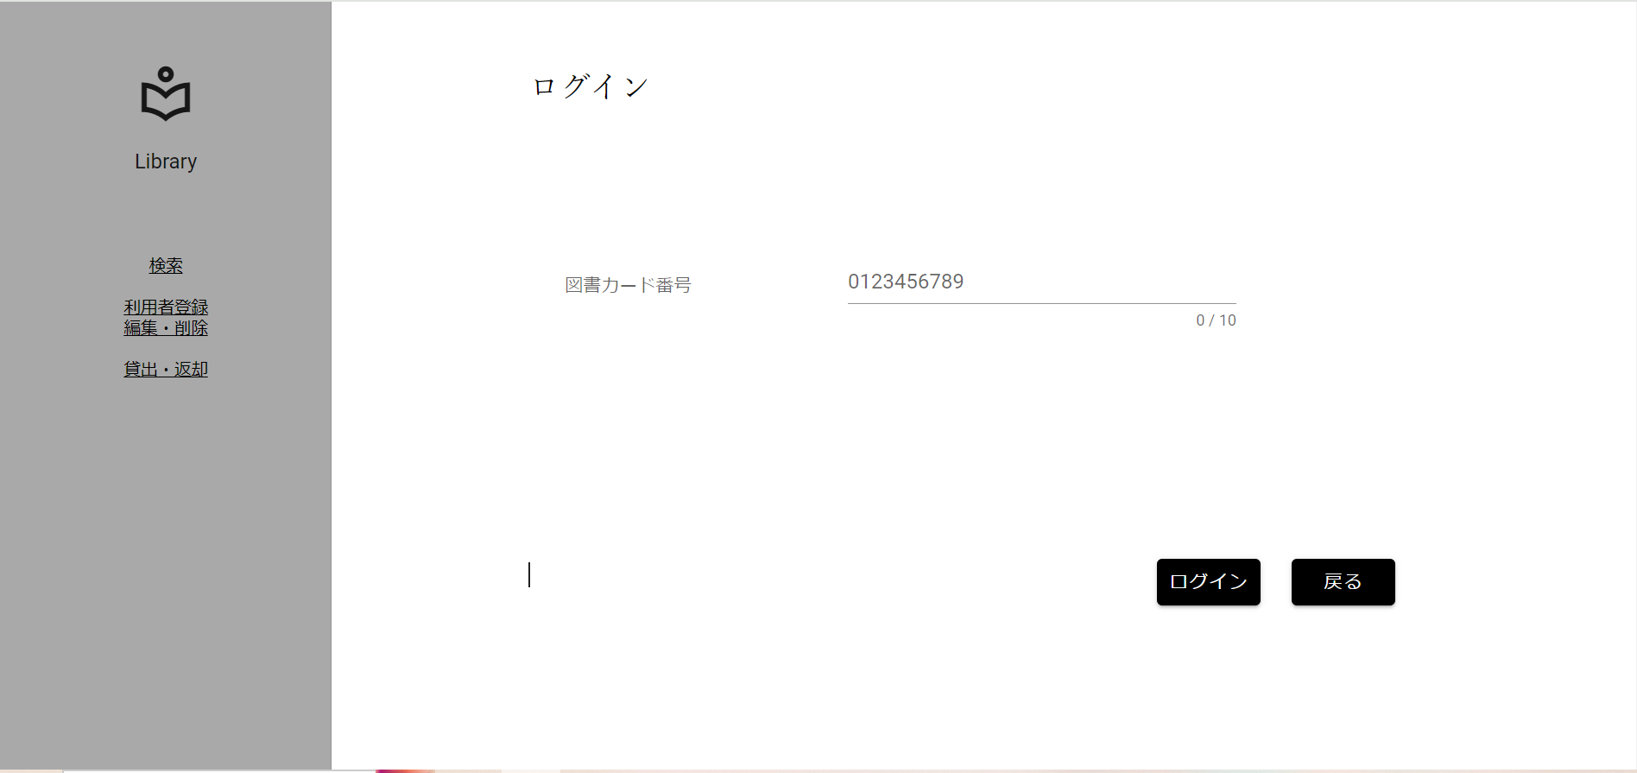

 | ▼該当文字入力後のログイン画面
 | ※入力する文字は半角数字9桁[123456789]
 | ※入力フォームに変化がない、エラーメッセージが表示されていない

No.2
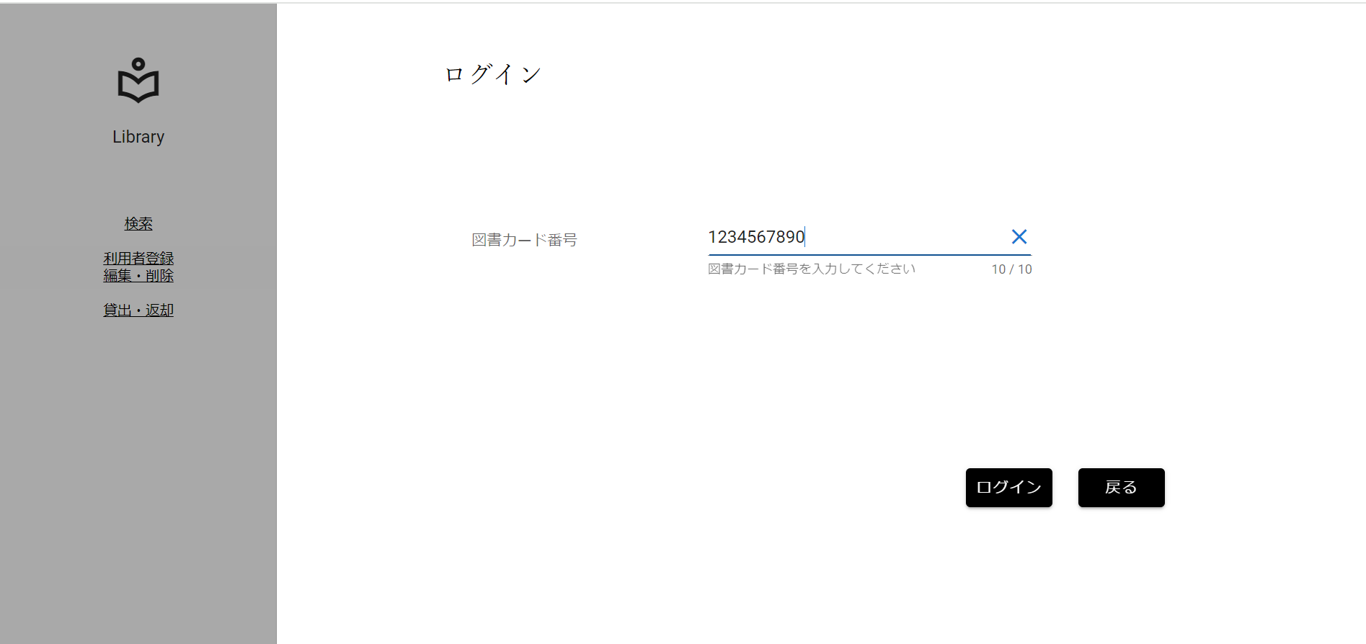
分岐網羅チェック
入力形式チェック(桁数)[10桁]

 | ▼入力直前のログイン画面
 | ※入力フォームに文字が入力されていない状態

 | ▼該当文字入力後のログイン画面
 | ※入力する文字は半角数字10桁[1234567890]
 | ※入力フォームに変化がない、エラーメッセージが表示されていない

No.3
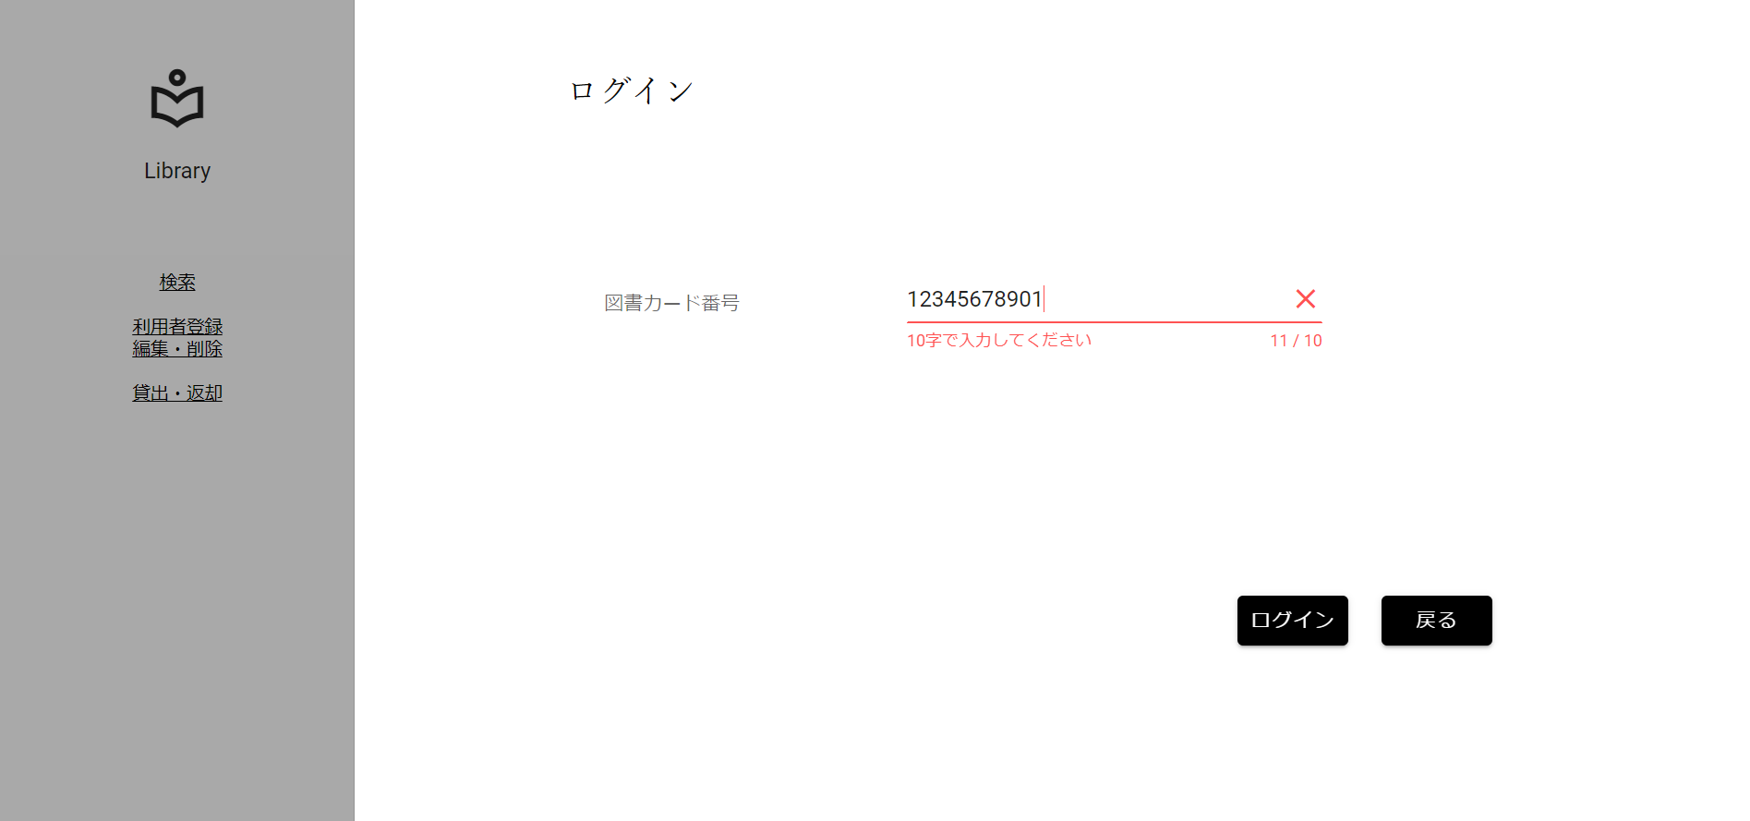
分岐網羅チェック
入力形式チェック(桁数)[11桁]

 | ▼入力直前のログイン画面
 | ※入力フォームに文字が入力されていない状態

 | ▼該当文字入力後のログイン画面
 | ※入力する文字は半角数字11桁[12345678901]
 | ※入力フォームが赤く変化、エラーメッセージ[10字で入力してください]が赤文字で表示

No.4
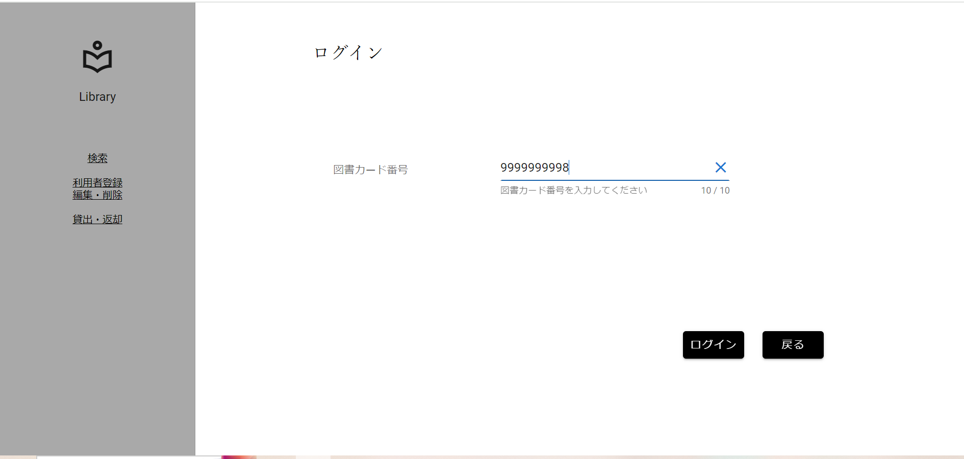
分岐網羅チェック
図書カード番号入力値上限チェック[上限-1]

 | ▼入力直前のログイン画面
 | ※入力フォームに文字が入力されていない状態

 | ▼該当文字入力後のログイン画面
 | ※入力する文字は半角数字10桁[9999999998]
 | ※入力フォームに変化がない、エラーメッセージが表示されていない

No.5
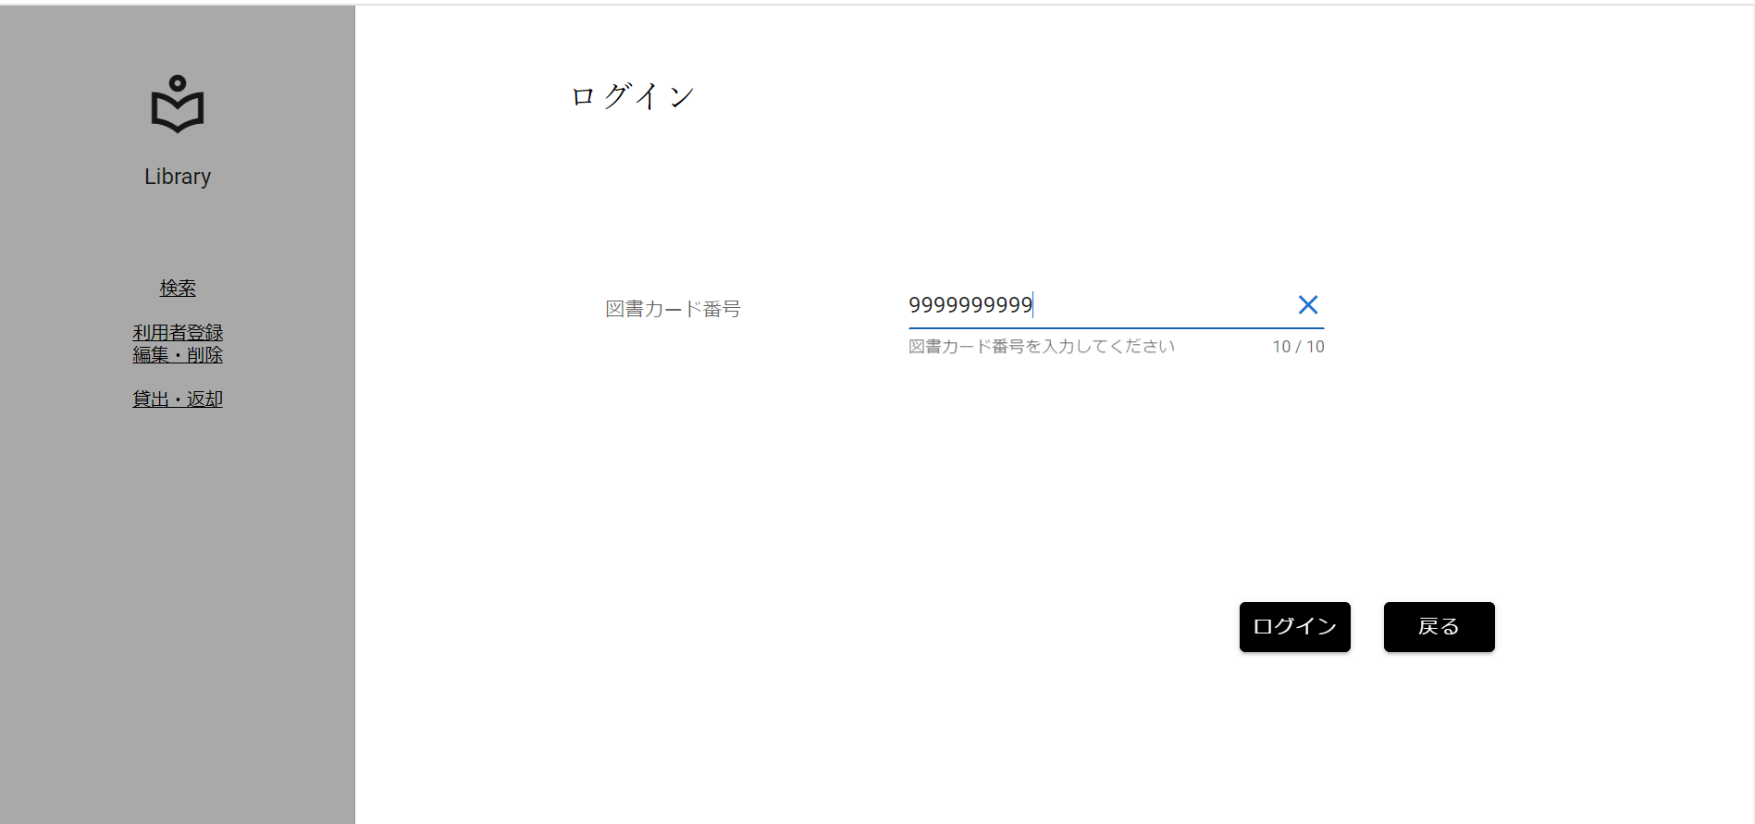
分岐網羅チェック
図書カード番号入力値上限チェック[上限]

 | ▼入力直前のログイン画面
 | ※入力フォームに文字が入力されていない状態

 | ▼該当文字入力後のログイン画面
 | ※入力する文字は半角数字10桁[9999999999]
 | ※入力フォームに変化がない、エラーメッセージが表示されていない

No.6
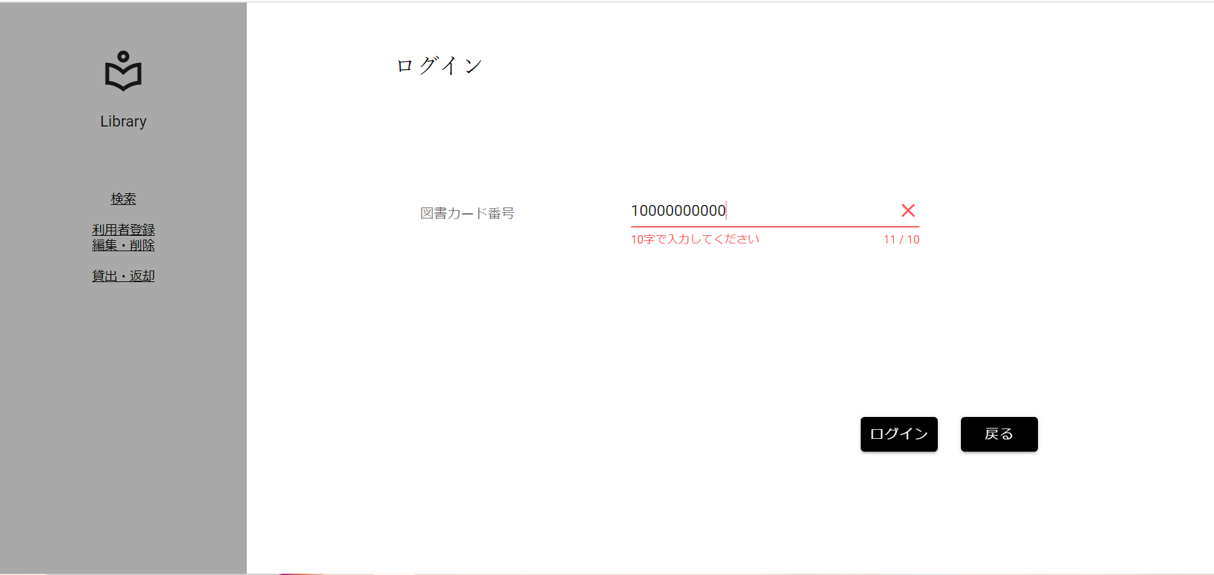
分岐網羅チェック
図書カード番号入力値上限チェック[上限+1]

 | ▼入力直前のログイン画面
 | ※入力フォームに文字が入力されていない状態

 | ▼該当文字入力後のログイン画面
 | ※入力する文字は半角数字11桁[10000000000]
 | ※入力フォームが赤く変化、エラーメッセージ[10字で入力してください]が赤文字で表示

No.7
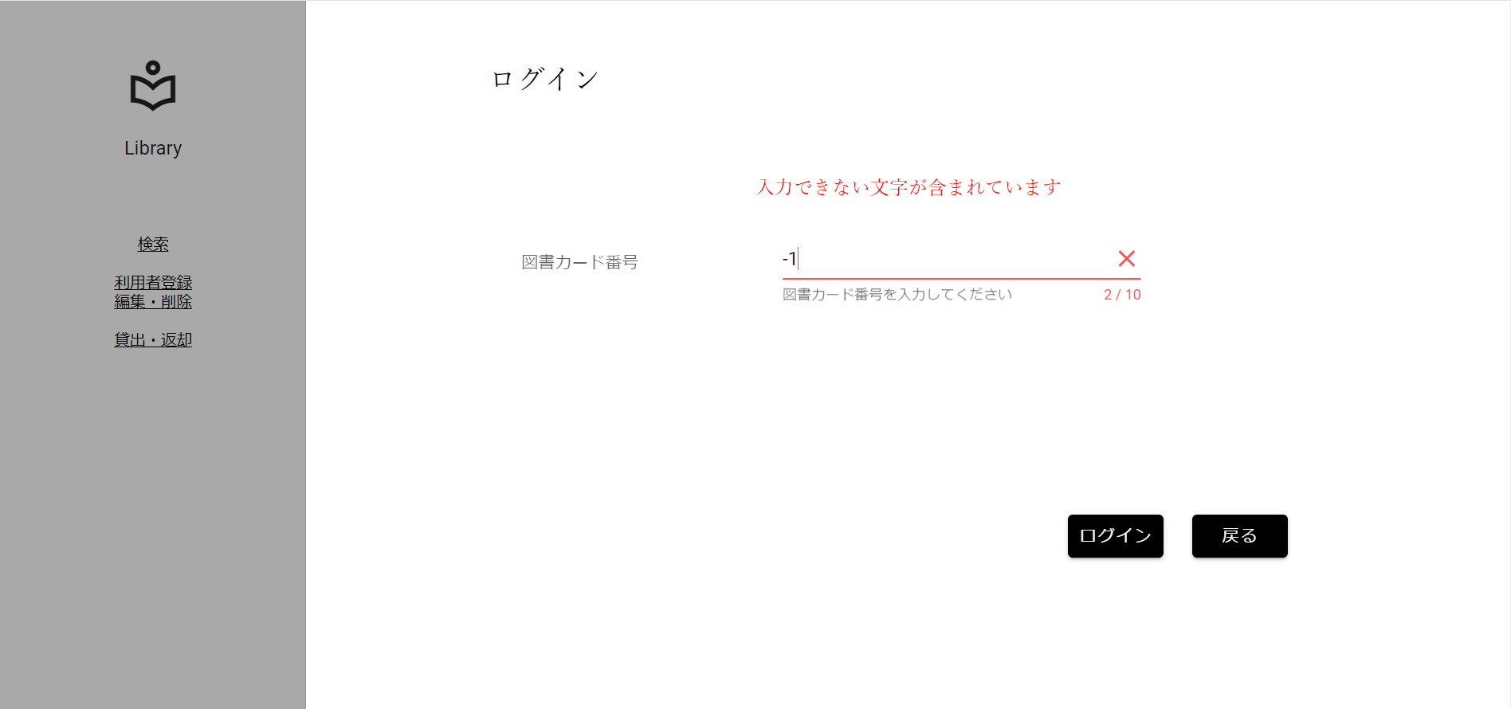
分岐網羅チェック
図書カード番号入力値下限チェック[下限-1]

 | ▼入力直前のログイン画面
 | ※入力フォームに文字が入力されていない状態

 | ▼該当文字入力後のログイン画面
 | ※入力する文字は半角数字2桁[-1]
 | ※入力フォームが赤く変化、エラーメッセージ[入力できない文字が含まれています]が赤文字で表示

No.8
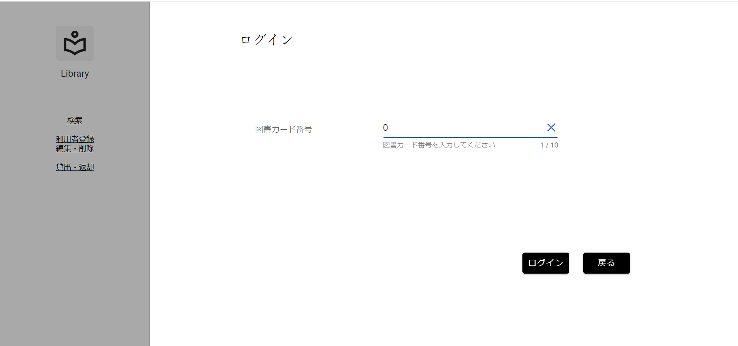
分岐網羅チェック
図書カード番号入力値下限チェック[下限]

 | ▼入力直前のログイン画面
 | ※入力フォームに文字が入力されていない状態

 | ▼該当文字入力後のログイン画面
 | ※入力する文字は半角数字1桁[0]
 | ※入力フォームに変化がない、エラーメッセージが表示されていない

No.9
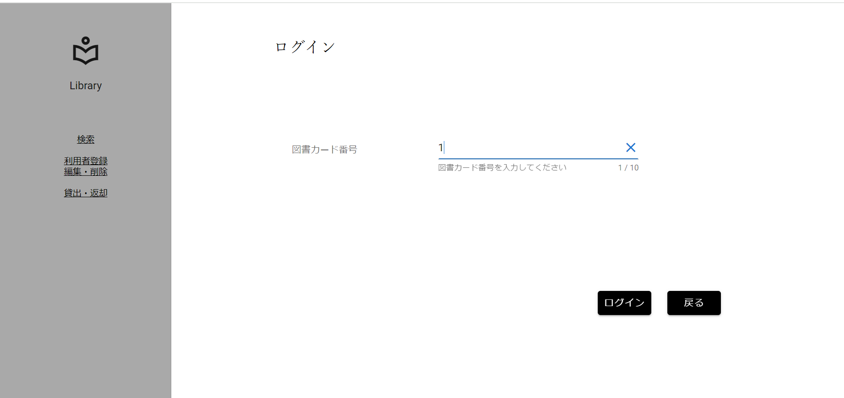
分岐網羅チェック
図書カード番号入力値下限チェック[下限+1]

 | ▼入力直前のログイン画面
 | ※入力フォームに文字が入力されていない状態

 | ▼該当文字入力後のログイン画面
 | ※入力する文字は半角数字1桁[1]
 | ※入力フォームに変化がない、エラーメッセージが表示されていない

No.10

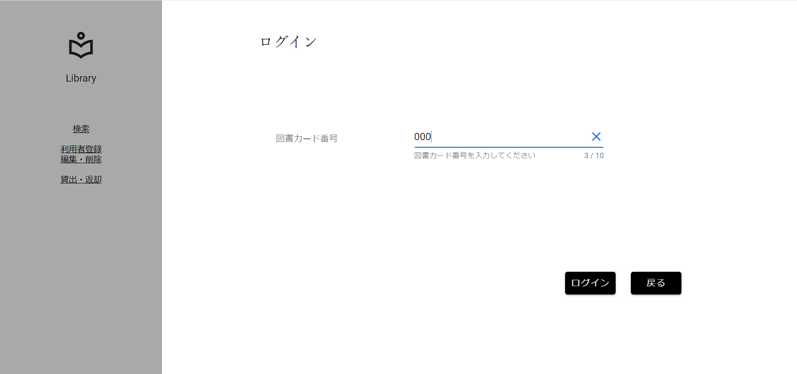
分岐網羅チェック
図書カード番号入力形式チェック(半角)[英字]

 | ▼入力直前のログイン画面
 | ※入力フォームに文字が入力されていない状態

 | ▼該当文字入力後のログイン画面
 | ※入力する文字は半角英字3桁[AAA]
 | ※入力フォームが赤く変化、エラーメッセージ[入力できない文字が含まれています]が赤文字で表示

No.12

分岐網羅チェック
図書カード番号入力形式チェック(半角)[記号]

 | ▼入力直前のログイン画面
 | ※入力フォームに文字が入力されていない状態

 | ▼該当文字入力後のログイン画面
 | ※入力する文字は半角記号3桁[@@@]
 | ※入力フォームが赤く変化、エラーメッセージ[入力できない文字が含まれています]が赤文字で表示

No.13

分岐網羅チェック
図書カード番号入力形式チェック(半角)[カタカナ]

 | ▼入力直前のログイン画面
 | ※入力フォームに文字が入力されていない状態

 | ▼該当文字入力後のログイン画面
 | ※入力する文字は半角カタカナ3桁[ｱｲｳ]
 | ※入力フォームが赤く変化、エラーメッセージ[入力できない文字が含まれています]が赤文字で表示

No.14
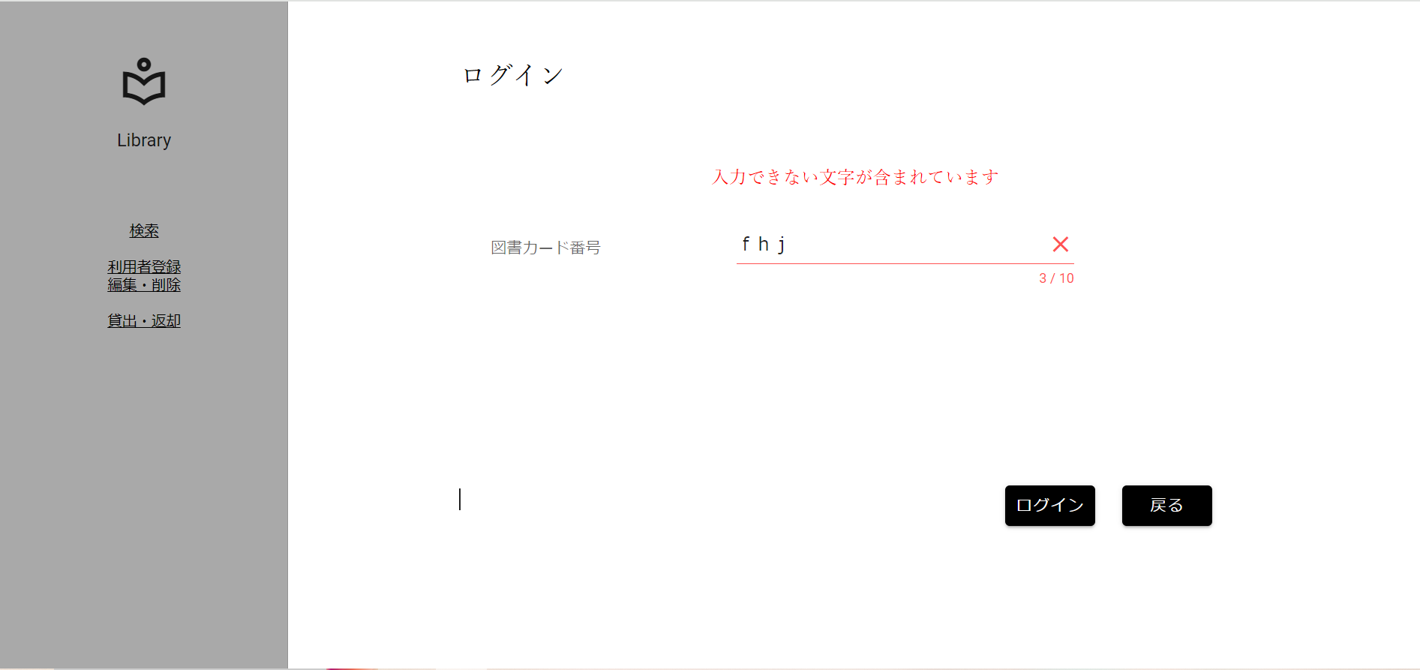
分岐網羅チェック
図書カード番号入力形式チェック(全角)[英字]

 | ▼入力直前のログイン画面
 | ※入力フォームに文字が入力されていない状態

 | ▼該当文字入力後のログイン画面
 | ※入力する文字は全角英字3桁[ｆｈｊ]
 | ※入力フォームが赤く変化、エラーメッセージ[入力できない文字が含まれています]が赤文字で表示

No.15
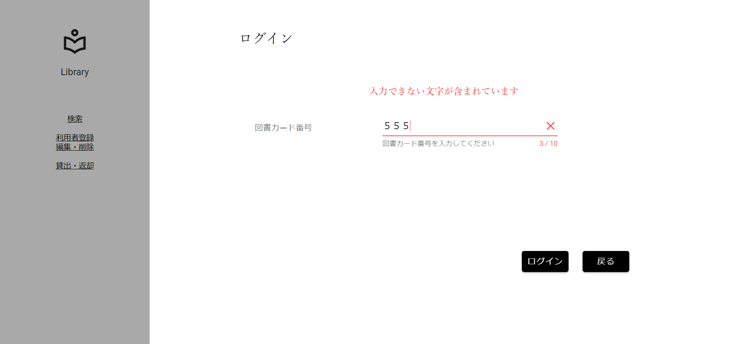
分岐網羅チェック
図書カード番号入力形式チェック(全角)[数字]

 | ▼入力直前のログイン画面
 | ※入力フォームに文字が入力されていない状態

 | ▼該当文字入力後のログイン画面
 | ※入力する文字は全角数字3桁[５５５]
 | ※入力フォームが赤く変化、エラーメッセージ[入力できない文字が含まれています]が赤文字で表示

No.16

分岐網羅チェック
図書カード番号入力形式チェック(全角)[記号]

 | ▼入力直前のログイン画面
 | ※入力フォームに文字が入力されていない状態

 | ▼該当文字入力後のログイン画面
 | ※入力する文字は全角記号3桁[＠＠＠]
 | ※入力フォームが赤く変化、エラーメッセージ[入力できない文字が含まれています]が赤文字で表示

No.17

分岐網羅チェック
図書カード番号入力形式チェック(全角)[カタカナ]

 | ▼入力直前のログイン画面
 | ※入力フォームに文字が入力されていない状態

 | ▼該当文字入力後のログイン画面
 | ※入力する文字は全角カタカナ3桁[コイズ]
 | ※入力フォームが赤く変化、エラーメッセージ[入力できない文字が含まれています]が赤文字で表示

No.18
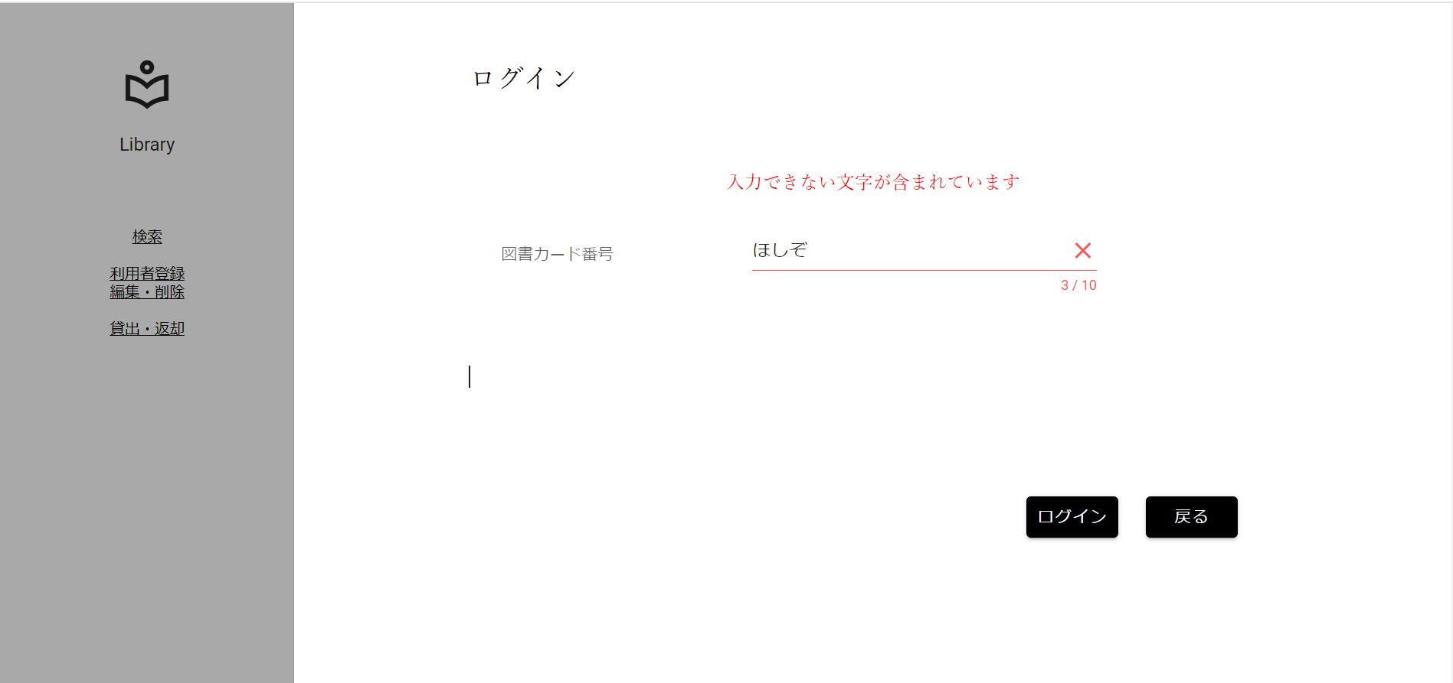
分岐網羅チェック
図書カード番号入力形式チェック(全角)[ひらがな]

 | ▼入力直前のログイン画面
 | ※入力フォームに文字が入力されていない状態

 | ▼該当文字入力後のログイン画面
 | ※入力する文字は全角ひらがな3桁[ほしぞ]
 | ※入力フォームが赤く変化、エラーメッセージ[入力できない文字が含まれています]が赤文字で表示

No.19

分岐網羅チェック
図書カード番号入力形式チェック(全角)[漢字]

 | ▼入力直前のログイン画面
 | ※入力フォームに文字が入力されていない状態

 | ▼該当文字入力後のログイン画面
 | ※入力する文字は全角漢字3桁[西木野]
 | ※入力フォームが赤く変化、エラーメッセージ[入力できない文字が含まれています]が赤文字で表示

No.20

分岐網羅チェック
図書カード番号入力形式チェック(全角)[外字]

 | ▼入力直前のログイン画面
 | ※入力フォームに文字が入力されていない状態

 | ▼該当文字入力後のログイン画面
 | ※入力する文字は全角漢字3桁[渡邊わ]
 | ※入力フォームが赤く変化、エラーメッセージ[入力できない文字が含まれています]が赤文字で表示

No.21

分岐網羅チェック
図書カード番号存在チェック[存在する]

 | ▼入力直前のDB画面
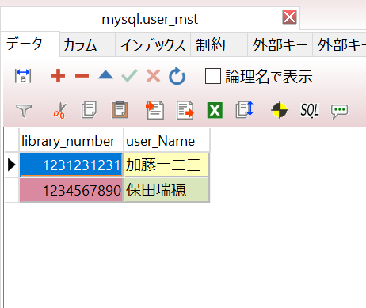

 | ▼入力直前のログイン画面
 | ※入力フォームに文字が入力されていない状態

 | ▼該当文字入力後のログイン画面
 | ※入力する文字は半角数字10桁、DBに存在する値[1234567890]
 | ※入力フォームに変化がない、エラーメッセージが表示されていない

①

図書カード番号を入力後、ログインボタンを押下

②

 | ▼ログインボタン押下後
 | ※画面遷移していること

No.22
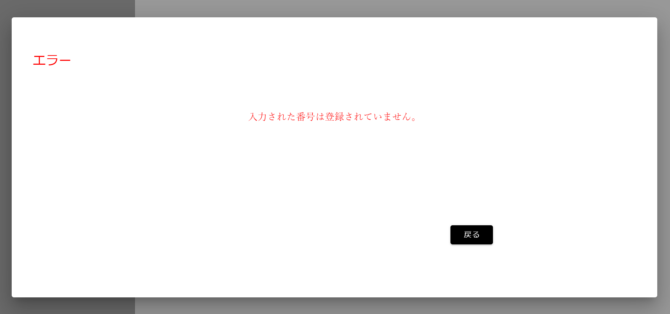
分岐網羅チェック
図書カード番号存在チェック[存在しない]

 | ▼入力直前のDB画面

 | ▼入力直前のログイン画面
 | ※入力フォームに文字が入力されていない状態

 | ▼該当文字入力後のログイン画面
 | ※入力する文字は半角数字10桁、DBに存在しない値[1111111111]
 | ※入力フォームに変化がない、エラーメッセージが表示されていない



①

図書カード番号を入力後、ログインボタンを押下

②

 | ▼ログインボタン押下後
 | ※エラ-ポップアップが出ること、ポップアップにエラーメッセージ[入力された番号は登録されていません。]と表示

No.23
分岐網羅チェック
図書カード番号存在チェック[未入力]

 | ▼入力直前のDB画面

 | ▼入力直前のログイン画面
 | ※入力フォームに文字が入力されていない状態

 | ▼該当文字入力後のログイン画面
 | ※値を入力しない
 | ※入力フォームに変化がない、エラーメッセージが表示されていない

図書カード番号を入力せず、ログインボタンを押下

①

 | ▼ログインボタン押下後
 | ※エラ-ポップアップが出ること、ポップアップにエラーメッセージ[入力された番号は登録されていません。]と表示

No.25

分岐網羅チェック
画面遷移先チェック[戻るボタン]

 | ▼操作直前のログイン画面

 | ▼戻るボタン押下

戻るボタンを押下

 | ▼戻るボタン押下後
 | ※利用者情報ターミナル画面に遷移していること

No.26

分岐網羅チェック
画面遷移先チェック[ロゴボタン]

 | ▼操作直前のログイン画面

ロゴボタンを押下
 | ▼戻るボタン押下

 | ▼戻るボタン押下後
 | ※全画面ターミナル画面に遷移していること

No.27

分岐網羅チェック
画面遷移先チェック[検索ボタン]

 | ▼操作直前のログイン画面

 | ▼戻るボタン押下

検索ボタンを押下

 | ▼戻るボタン押下後
 | ※検索画面に遷移していること

No.28
分岐網羅チェック
画面遷移先チェック[利用者 登録・編集ボタン]

 | ▼操作直前のログイン画面

 | ▼戻るボタン押下

利用者 編集・削除ボタンを押下

 | ▼戻るボタン押下後
 | ※利用者情報ターミナル画面に遷移していること

No.29

分岐網羅チェック
画面遷移先チェック[貸出・返却ボタン]

 | ▼操作直前のログイン画面

 | ▼戻るボタン押下

貸出・返却ボタンを押下

 | ▼戻るボタン押下後
 | ※貸出返却画面に遷移していること

No.30
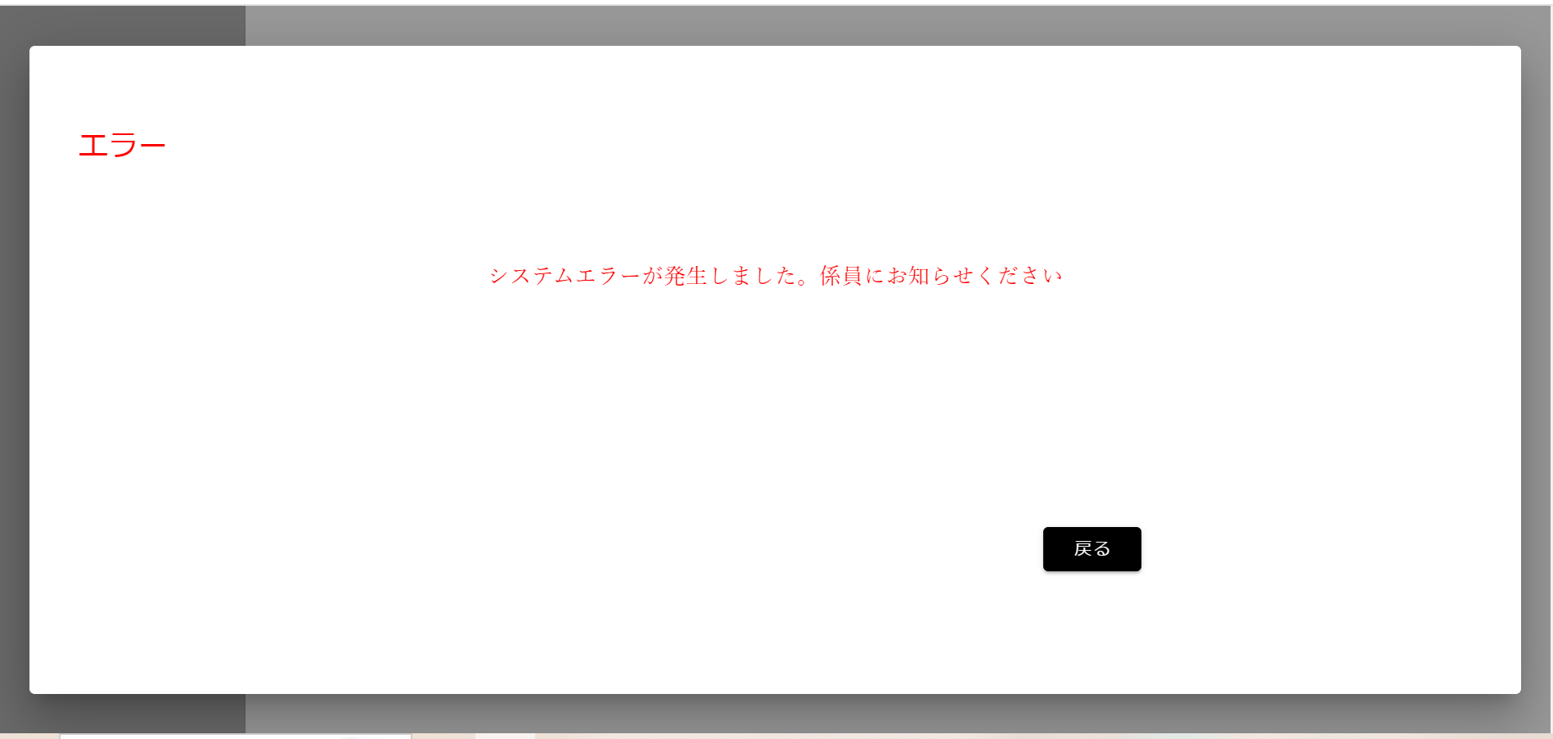
分岐網羅チェック
画面遷移先チェック[貸出・返却ボタン]

 | ▼操作直前のAPIの処理

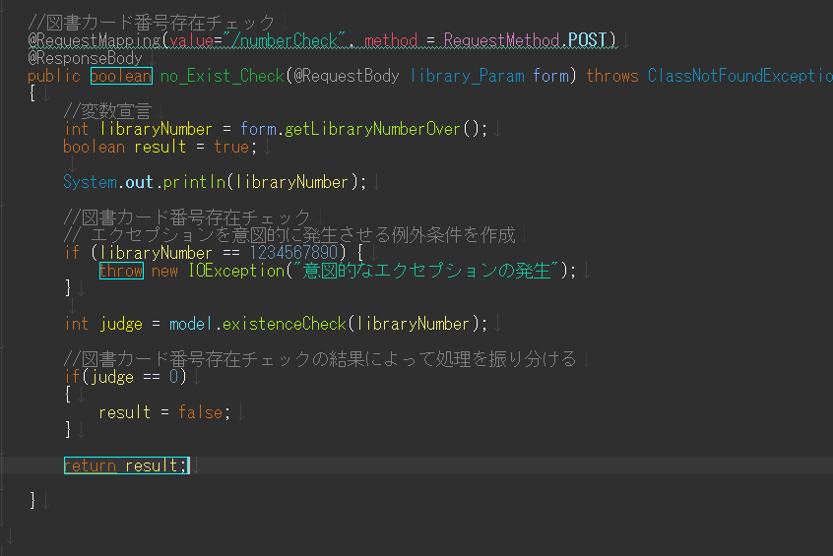

意図的にエラーを出力するエクセプションの挿入

 | ▼操作直前のログイン画面

 | ▼文字入力後ボタン押下

①

図書カード番号を入力し、ログインボタンを押下

②

 | ▼ログインボタン押下後
 | ※エラーポップアップが出ていること

No.31
分岐網羅チェック
画面遷移先チェック[貸出・返却ボタン]

 | ▼操作直前のAPIの処理

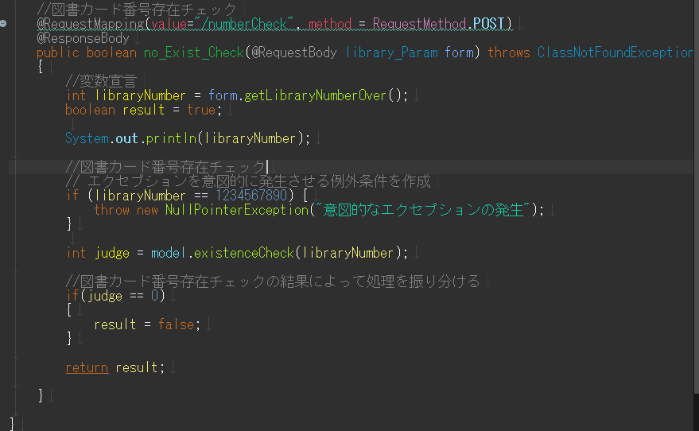

意図的にエラーを出力するエクセプションの挿入

 | ▼操作直前のログイン画面

 | ▼文字入力後ボタン押下

①

図書カード番号を入力し、ログインボタンを押下

②

 | ▼ログインボタン押下後
 | ※エラーポップアップが出ていること

No.32
分岐網羅チェック
画面遷移先チェック[貸出・返却ボタン]

 | ▼操作直前のAPIの処理

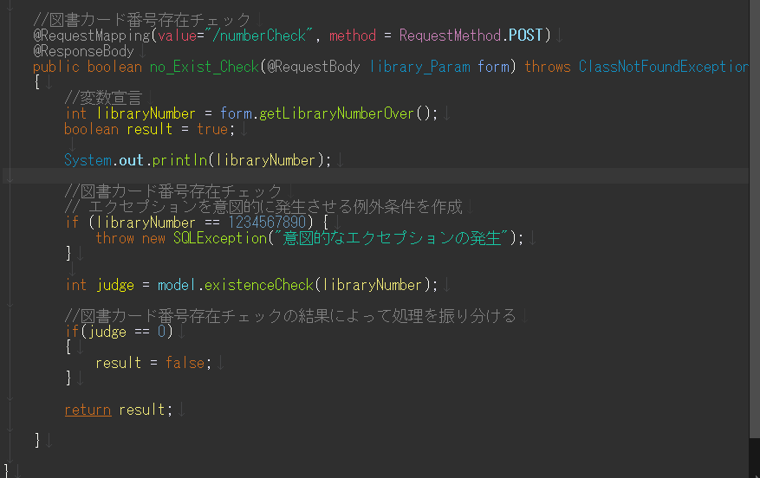

意図的にエラーを出力するエクセプションの挿入

 | ▼操作直前のログイン画面

 | ▼文字入力後ボタン押下

①

図書カード番号を入力し、ログインボタンを押下

②

 | ▼ログインボタン押下後
 | ※エラーポップアップが出ていること

No.33
分岐網羅チェック
画面遷移先チェック[貸出・返却ボタン]

 | ▼操作直前のAPIの処理
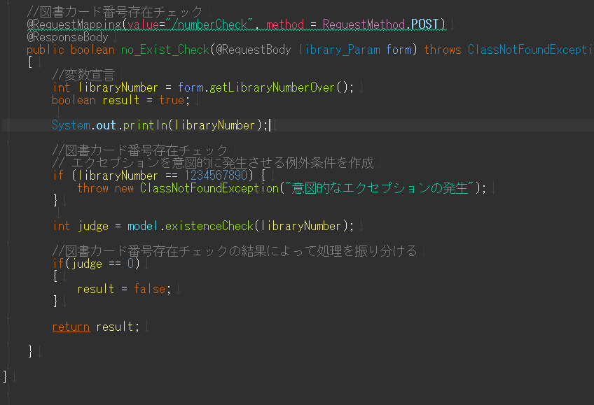

意図的にエラーを出力するエクセプションの挿入

 | ▼操作直前のログイン画面

 | ▼文字入力後ボタン押下

①

図書カード番号を入力し、ログインボタンを押下

②

 | ▼ログインボタン押下後
 | ※エラーポップアップが出ていること

